登録の概要
項目 | 入力内容
法人番号
法人名
報告する会計年度
会計年度開始日
会計年度終了日
会計基準
税込／税抜

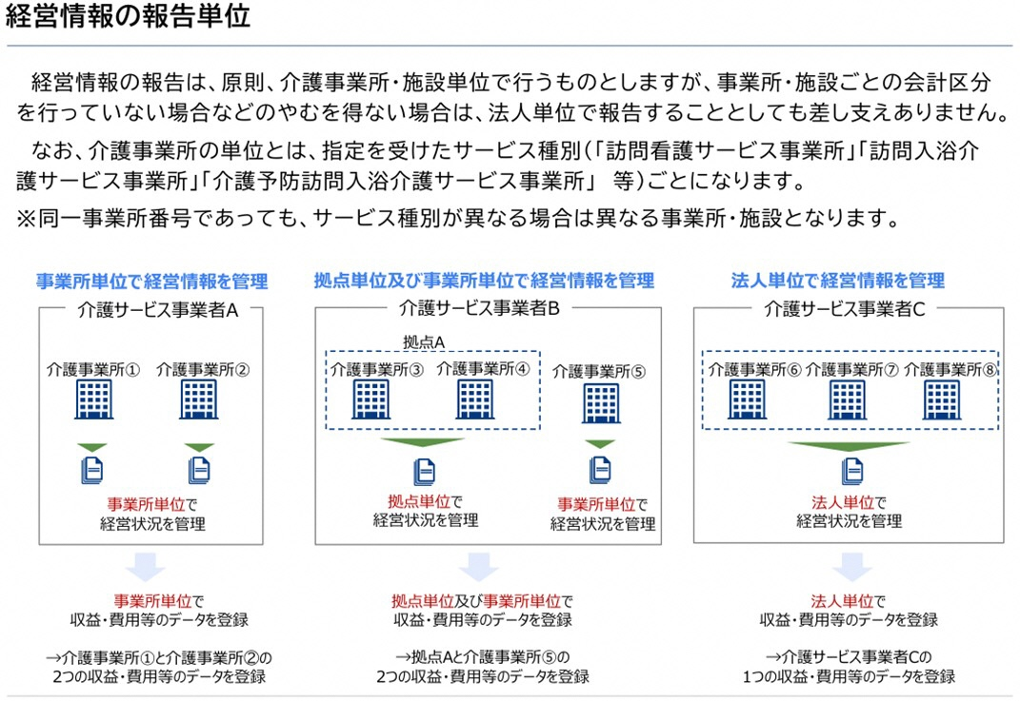

損益計算書等データ 老健施設会計
この表に損益情報を記載する事業所等

事業所番号
サービス種別
事業所名
（拠点名）
メールアドレス

対応する会計上の勘定科目はこちら P.17 → |  | ［別紙２］ ３．介護老人保健施設会計・経理準則

区分1 | 区分2 | 区分3 | 区分4 | 必須任意 | 金額（円）
施設運営事業収益 |  |  |  | 必須
施設運営事業収益 | 介護保健施設介護料収益 |  |  | 任意
施設運営事業収益 | 居宅介護料収益 |  |  | 任意
施設運営事業収益 | 居宅介護支援介護料収益 |  |  | 任意
施設運営事業収益 | 利用者等利用料収益 |  |  | 任意
施設運営事業費用 |  |  |  | 必須
施設運営事業費用 | 給与費 |  |  | 必須
施設運営事業費用 | 給与費 | 常勤職員給与 |  | 必須
施設運営事業費用 | 給与費 | 非常勤職員給与 |  | 必須
施設運営事業費用 | 給与費 | 退職給与引当金繰入 |  | 任意
施設運営事業費用 | 給与費 | 法定福利費 |  | 任意
施設運営事業費用 | 材料費 |  |  | 任意
施設運営事業費用 | 材料費 | 給食用材料費 |  | 任意
施設運営事業費用 | 経費 |  |  | 必須
施設運営事業費用 | 経費 | 車両費 |  | 任意
施設運営事業費用 | 経費 | 光熱水費 |  | 必須
施設運営事業費用 | 委託費 |  |  | 必須
施設運営事業費用 | 委託費 | 給食委託費 |  | 任意
施設運営事業費用 | 研修費 |  |  | 任意
施設運営事業費用 | 減価償却費 |  |  | 必須
施設運営事業費用 | 本部費 |  |  | 任意
施設運営事業費用 | 役員報酬 |  |  | 必須
施設運営事業費用 | 控除対象外消費税等負担額 |  |  | 任意
施設運営事業外収益 |  |  |  | 任意
施設運営事業外収益 | 受取利息配当金 |  |  | 任意
施設運営事業外収益 | 運営費補助金収益 |  |  | 任意
施設運営事業外収益 | 施設整備補助金収益 |  |  | 任意
施設運営事業外収益 | 寄付金 |  |  | 任意
施設運営事業外費用 |  |  |  | 任意
施設運営事業外費用 | 支払利息 |  |  | 任意
特別利益 |  |  |  | 任意
特別損失 |  |  |  | 任意
法人税等 |  |  |  | 任意
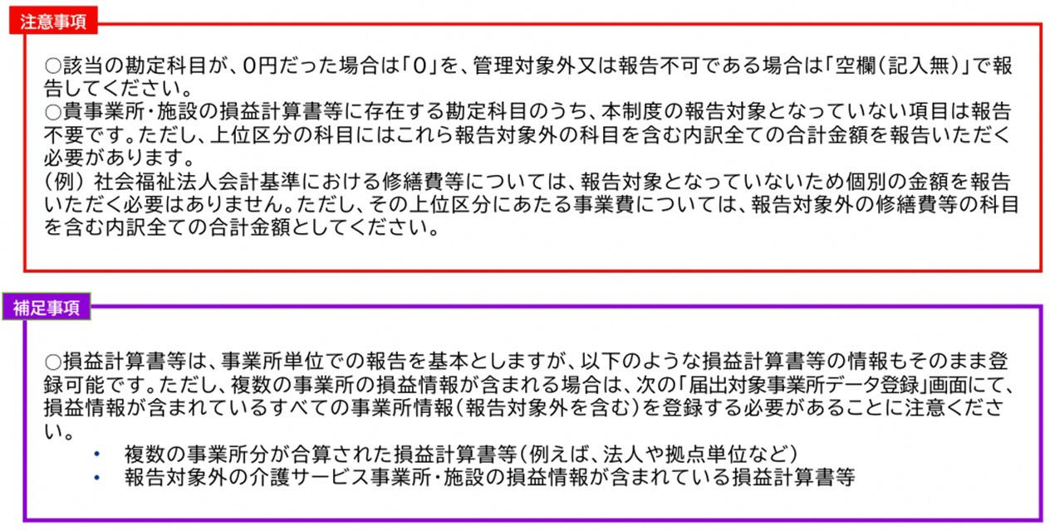

最初の事業所分を確定後、次の事業所分を登録する際も、ここを押してください

医療・障害事業にかかる情報
損益計算書等データに含まれる介護以外の事業（医療・障害福祉）にかかる情報
必須項目ではありませんが、分析の精度改善のため、可能な限り報告をお願いします。

医療 | 医療事業収益 | 円
 | 延べ在院者数 | 人
 | 外来患者数 | 人
障害福祉サービス | 障害福祉サービス事業収益 | 円
 | 延べ利用者数 | 人
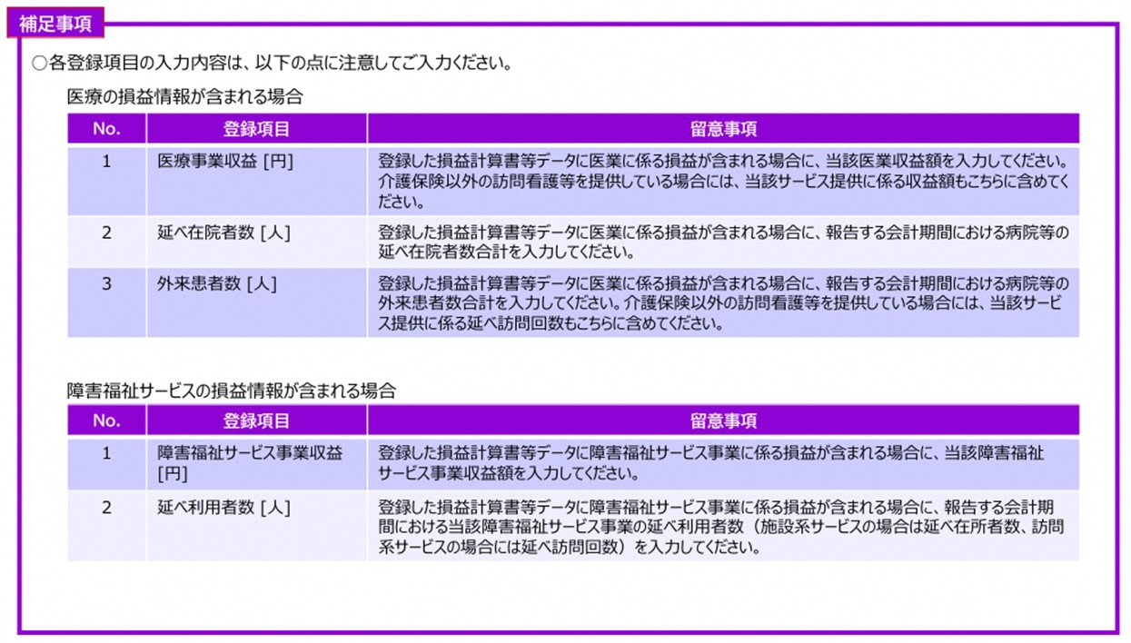

常勤・非常勤人数等（区分可能）
常勤職員と非常勤職員を区分できる場合

 | 【常勤職員】 |  |  |  | 【非常勤職員】
職種 | 常勤換算数※１ | 給料/年度 | 賞与/年度 | 給与※2 | 常勤換算数※１ | 給与/年度
 | 必須 | 任意 | 任意 |  | 必須 | 任意
管理者
医師
歯科医師
薬剤師
看護師
准看護師
介護職員
うち介護福祉士
理学療法士
作業療法士
言語聴覚士
歯科衛生士
柔道整復師_あん摩マッサージ指圧師
生活相談員_支援相談員
福祉用具専門相談員
栄養士
うち管理栄養士
調理員
事務職員
その他
介護支援専門員_計画作成担当者(再掲)
訪問介護のサービス提供責任者(再掲)

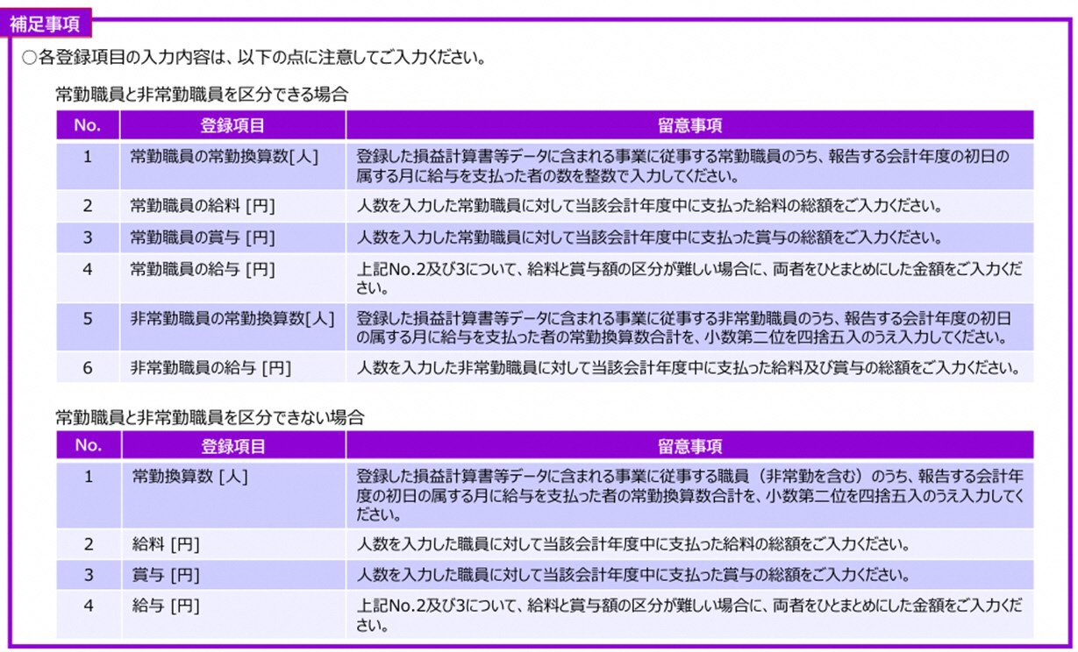
※ １

※２ 給料と賞与額の区分が難しい場合に、この２つをひとまとめにした金額を入力してください。

